１


No.389
 | 統計ニュース
平成31年（2019）
4月号
される身に なれば出来ない あらゆる差別
 |  | 和歌山県の推計人口（平成31年3月1日現在）
 |  | 総 数 930,127人 （男437,397人、女492,730人）
 |  | 世帯数 393,087世帯

 | 発行 和歌山県企画部調査統計課 和歌山市小松原通1-1 TEL 073-441-2385(直通) FAX 073-441-2386

平成30年（2018年）和歌山市消費者物価指数の動向

 | 消費者物価指数は、世帯の消費生活に影響を及ぼす物価水準の変動を明らかにするため作成されるものです。
 | 本稿は、総務省統計局の平成２７年基準消費者物価指数から和歌山市の数値を用いて作成しています。
 | １ 平成30年（2018年）の概況

 | 平成30年平均の和歌山市消費者物価指数の総合指数は、１０１．４で前年比０．８％上昇し、６年連続の上昇となり
 | ました。（図1）
 | 住居や家具・家事用品が下落したものの、食料（魚介類：図２、野菜・海藻：図３）や原油価格上昇の影響による電気
 | 代・灯油（光熱・水道：図４）やガソリン（交通・通信：図５）などが上昇したことによるものと考えられます。

 | 前年比(%) | 総合指数
21 | -0.6 | 96.9
22 | -0.2 | 96.8
23 | -0.4 | 96.4
24 | -0.1 | 96.3
25 | 0.5 | 96.8
26 | 2.8 | 99.5
27 | 0.5 | 100
28 | 0.1 | 100.1
29 | 0.5 | 100.7
30 | 0.8 | 101.4
 | 図１ 和歌山市消費者物価指数と前年比の推移（総合）

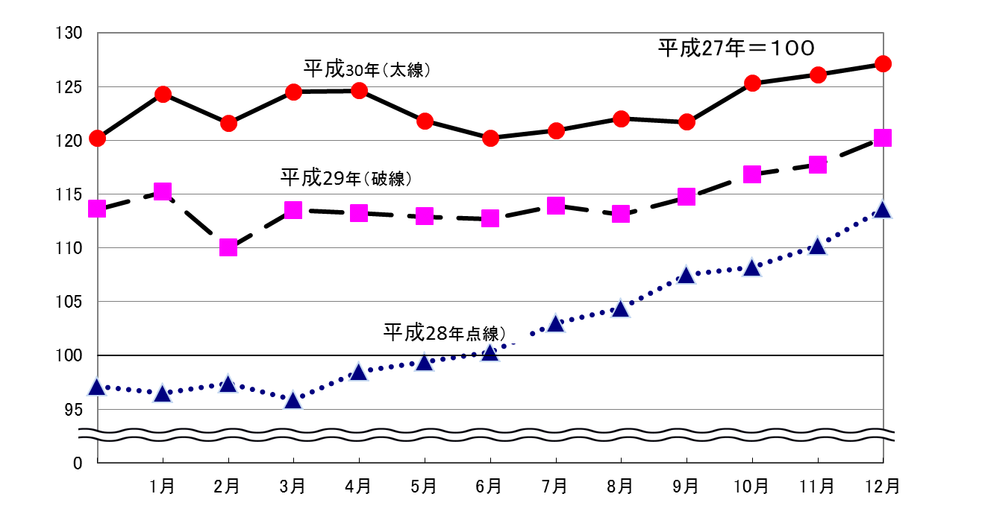
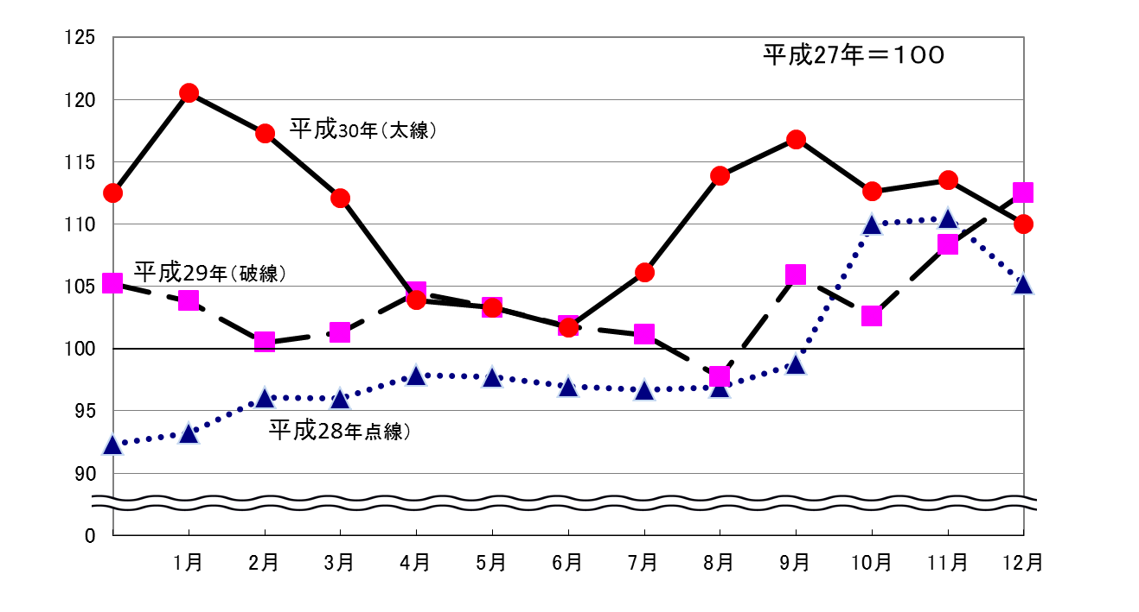
 | ＜前年を上回って推移した主な費目＞
 | 図2 魚介類（食料） |  | 図3 野菜・海藻（食料）

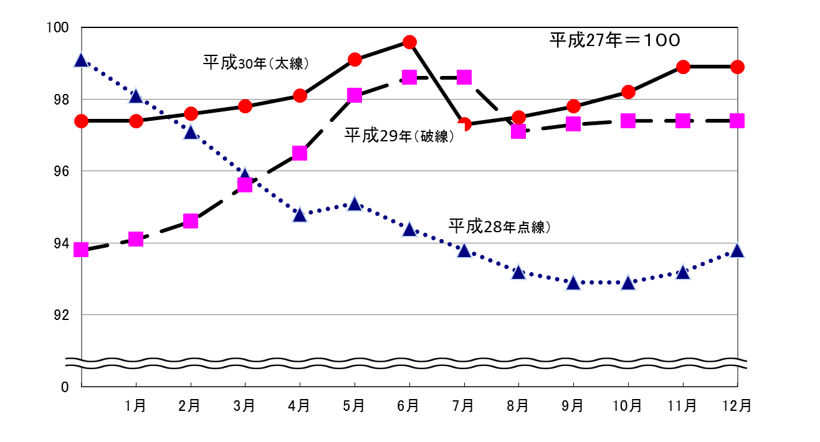
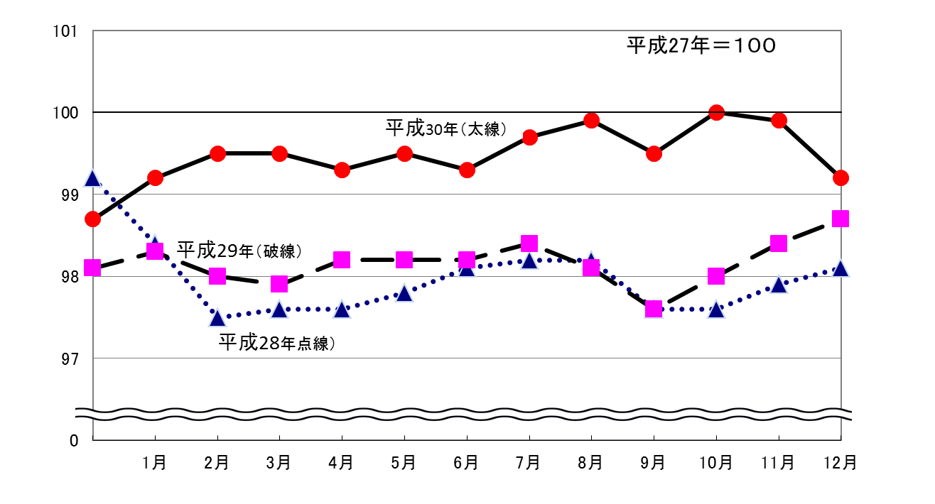
 | 図4 光熱・水道 |  | 図5 交通・通信

２
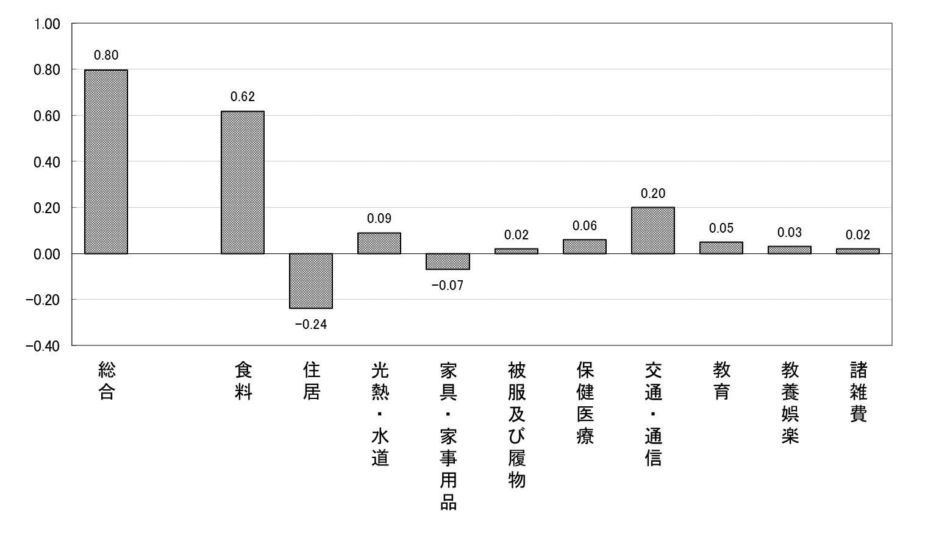
２ １０大費目から見えること

（１）１０大費目指数の前年比

・前年比は、上昇したものが８費目、下落したものが２費目でした。
・最も上昇幅が大きかったのは「食料」の２．３%、最も下落幅の大きかったのは「家具・家事用品」の－１.９％
でした。

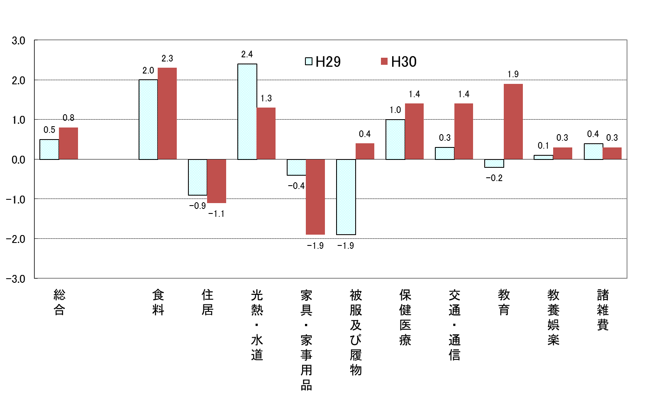
 |  |  | 図6 １０大費目指数の前年比

 | 上昇した主なもの
 | （１０大費目） | 前年比(％) | 中分類 | 前年比(％) | 品目
 | 食料 | 2.3 | 魚介類 | 7.7 | いか、しらす干し、さけなど
 |  |  | 野菜・海藻 | 7.1 | 梅干し、トマトなど
 |  |  | 穀類 | 3.5 | うるち米、パンなど
 | 教育 | 1.9 | 補習教育 | 4.4 | 補習教育（小学校）など
 | 交通・通信 | 1.4 | 自動車等関係費 | 2.8 | ガソリンなど
 | 保健医療 | 1.4 | 保健医療サービス | 2.9 | 診療代など
 | 光熱・水道 | 1.3 | 都市ガス代 | 4.1
 |  |  | 灯油 | 16.1
 | 被服・履物 | 0.4 | 洋服 | 3.9 | 婦人用スーツ、ワンピースなど
 | 教養娯楽 | 0.3 | 教養娯楽耐久財 | 2.3 | テレビなど
 | 諸雑費 | 0.3 | たばこ | 3.0

 | 下落した主なもの
 | （１０大費目） | 前年比(％) | 中分類 | 前年比(％) | 品目
 | 住居 | -1.1 | 家賃 | -1.3 | 民営家賃、持家の帰属家賃など
 | 家具・家事用品 | -1.9 | 家庭用耐久財 | -5.1 | 電気掃除機、電気冷蔵庫など
 |  |  | 室内装備費品 | -5.0 | カーペットなど

（２）１０大費目別の寄与度
・寄与度とは、どの費目が指数全体をどれくらい押し上げたり押し下げたりするのかを表しています。
・上昇に寄与したものが８費目、下落に寄与したものが２費目で、１０大費目の寄与度の合計が指数の変動幅となります。
・上昇に最も大きく寄与したのは、「食料」で０．６２、最も下落に大きく寄与したのは「住居」で－０．２４でした。
・「食料」では、魚介類における、いか・しらす干しや野菜・海藻における梅干し・トマト等の上昇が大きく寄与しています。
・「光熱・水道」では電気代、灯油等が、「交通・通信」ではガソリン等が上昇に寄与しています。

 |  |  | 図7 １０大費目別の寄与度

３
指 標 の 動 向
 | １ 鉱工業生産指数

年.月 | 和歌山県 製造工業 |  |  |  |  |  |  |  |  | 全 国 製造工業 | 近 畿 製造工業
 |  |  | 鉄 鋼 |  | 金属製品 | 機 械 | 化 学 | 石油･石炭 | ﾌﾟﾗｽﾁｯｸ製品

 | 平成22(2010)年=100 |  |  |  |  | （原 指 数） |  |  |  | （原 指 数）
平成23(2011) |  | 106.5 |  | 104.2 | 91.3 | 117.6 | 104.2 | 90.8 | 101.3 | - | -
24(2012) |  | 100.2 |  | 100.3 | 81.6 | 104.4 | 101.9 | 90.8 | 103.0 | - | -
25(2013) |  | 99.8 |  | 101.0 | 51.3 | 102.7 | 110.4 | 87.3 | 103.7 | 99.2 | 98.6
26(2014) |  | 103.5 |  | 93.1 | 60.6 | 117.5 | 109.8 | 87.9 | 102.2 | 101.1 | 101.2
27(2015) |  | 98.6 |  | 71.0 | 60.4 | 116.6 | 110.9 | 81.8 | 105.2 | 100.0 | 100.0
28(2016) |  | 105.8 |  | 72.9 | 53.5 | 130.1 | 116.6 | 91.5 | 122.0 | 100.0 | 100.8
29(2017) |  | 107.1 |  | 76.5 | 67.7 | 131.0 | 114.7 | 84.8 | 120.3 | 103.1 | 103.3
30(2018) |  | 108.4 |  | 78.5 | 72.4 | 133.2 | 114.2 | 80.4 | 120.9 | 104.1 | 104.0

 | (季節調整済指数) |  |  |  |  |  |  |  |  | (季節調整済指数)

2018. 1 |  | 117.4 |  | 77.7 | 46.1 | 176.7 | 105.1 | 80.7 | 116.5 | 100.8 | 101.8
2 |  | 100.3 |  | 78.9 | 29.5 | 124.5 | 103.9 | 75.9 | 117.3 | 103.5 | 104.5
3 |  | 104.3 |  | 82.1 | 23.3 | 122.9 | 112.9 | 78.5 | 120.0 | 105.7 | 106.6
4 |  | 109.6 |  | 80.9 | 53.6 | 134.9 | 116.2 | 88.6 | 117.9 | 105.4 | 105.0
5 |  | 109.7 |  | 81.6 | 47.4 | 137.8 | 118.3 | 79.3 | 114.8 | 104.8 | 105.4
6 |  | 105.7 |  | 81.4 | 74.0 | 130.5 | 112.2 | 71.8 | 118.6 | 103.4 | 102.1
7 |  | 105.9 |  | 73.1 | 51.2 | 133.0 | 117.3 | 75.5 | 120.3 | 102.9 | 101.9
8 |  | 107.3 |  | 81.6 | 39.4 | 134.4 | 106.8 | 86.1 | 121.1 | 103.3 | 103.8
9 |  | 99.9 |  | 67.6 | 105.7 | 109.8 | 109.2 | 86.7 | 120.2 | 102.9 | 102.5
10 |  | 113.6 |  | 78.3 | 132.7 | 134.8 | 117.1 | 66.5 | 124.7 | 105.9 | 106.5
11 |  | 117.1 |  | 81.4 | 206.4 | 132.7 | 128.7 | 91.0 | 126.1 | 104.8 | 104.4
12 |  | 109.0 |  | 77.5 | 125.8 | 126.8 | 119.0 | 78.0 | 132.6 | 104.7 | 102.8
2019 1 |  | p103.6 |  | 70.0 | 111.4 | 129.0 | 111.6 | 72.3 | 112.9 | 101.1 | p100.8

注1) | 「p」は速報値です。
注2) | 全国・近畿の数値については、平成27年基準に移行されておりますので、数値の比較を行うなど、利用の際はご注意ください。

 | ２ 景気動向指数

景気動向指数（CI：一致指数）
 | 和歌山県（CI） H22=100 | 全国（CI） H27=100
20.1 | 118.1 | 104.2
 | 124.3 | 104.6
 | 119.3 | 103.6
 | 120.4 | 102.7
 | 122.8 | 102.7
６ | 113.7 | 100.2
 | 118.4 | 99.5
 | 114.9 | 96.1
 | 114.0 | 95.3
 | 105.4 | 92.2
 | 105.0 | 86.9
 | 99.8 | 81.7
21.1 | 92.5 | 75.4
 | 88.7 | 70.0
 | 82.7 | 69.3
 | 82.4 | 70.4
 | 79.7 | 72.3
6 | 86.0 | 73.4
 | 84.5 | 74.1
 | 80.8 | 75.8
 | 84.2 | 78.0
 | 87.5 | 80.0
 | 88.1 | 81.6
 | 88.8 | 83.2
22.1 | 92.2 | 85.7
 | 94.2 | 86.8
 | 98.4 | 87.7
 | 94.5 | 88.9
 | 100.5 | 88.3
6 | 96.0 | 88.8
 | 97.8 | 89.3
 | 106.6 | 90.0
 | 107.1 | 90.2
 | 104.9 | 89.8
 | 104.7 | 91.9
 | 103.1 | 91.7
23.1 | 111.2 | 91.9
 | 110.9 | 93.1
 | 114.7 | 86.8
 | 110.0 | 85.3
 | 111.1 | 87.3
６ | 111.8 | 89.5
 | 110.2 | 90.9
 | 108.9 | 91.9
 | 105.0 | 92.6
 | 104.2 | 94.4
 | 100.7 | 92.9
 | 101.5 | 95.0
24.1 | 101.0 | 95.4
 | 104.9 | 96.1
...
年.月 | 景気動向指数 |  | 景気先行指数
 | CI | DI | CLI
 | 平成22(2010)年=100
平成22(2010) | 100.0 | 64.3
23(2011) | 108.3 | 52.4
24(2012) | 101.0 | 50.0 | 100.5
25(2013) | 101.4 | 61.9 | 100.8
26(2014) | 96.8 | 41.7 | 100.1
27(2015) | 85.2 | 46.4 | 99.2
28(2016) | 85.4 | 55.9 | 99.8
29(2017) | 82.3 | 57.1 | 100.3
30(2018) | 90.0 | 55.9 | 100.0

＜参考＞景気先行指数（CLI） ※下注参照
 | 全国（CLI） | 和歌山県（CLI）
20.1 | 100.5 | 103.7
 | 100.6 | 103.6
 | 100.7 | 103.4
 | 100.7 | 103.2
 | 100.6 | 103.1
６ | 100.4 | 102.8
 | 100.1 | 102.4
 | 99.7 | 102.0
 | 99.2 | 101.4
 | 98.6 | 100.7
 | 98.0 | 99.8
 | 97.4 | 99.0
21.1 | 96.9 | 98.2
 | 96.7 | 97.6
 | 96.6 | 97.2
 | 96.7 | 97.0
 | 96.9 | 96.9
6 | 97.3 | 96.9
 | 97.6 | 97.1
 | 98.0 | 97.2
 | 98.3 | 97.4
 | 98.6 | 97.5
 | 98.9 | 97.6
 | 99.2 | 97.8
22.1 | 99.4 | 97.9
 | 99.6 | 98.1
 | 99.8 | 98.2
 | 99.9 | 98.3
 | 100.0 | 98.4
6 | 100.0 | 98.7
 | 100.0 | 99.0
 | 100.0 | 99.3
 | 100.0 | 99.6
 | 100.0 | 99.9
 | 100.0 | 100.3
 | 100.1 | 100.7
23.1 | 100.2 | 101.1
 | 100.2 | 101.4
 | 100.2 | 101.5
 | 100.1 | 101.4
 | 100.0 | 101.2
６ | 100.0 | 101.0
 | 100.0 | 100.7
 | 99.9 | 100.5
 | 99.8 | 100.3
 | 99.8 | 100.2
 | 99.8 | 100.2
 | 99.8 | 100.2
24.1 | 99.9 | 100.2
 | 99.9 | 100.3
...
2017. 12 | 84.4 | 85.7 | 100.2
2018. 1 | 89.8 | 71.4 | 100.0
2 | 84.0 | 42.9 | 99.9
3 | 84.4 | 57.1 | 99.8
4 | 93.3 | 42.9 | 99.8
5 | 93.7 | 71.4 | 99.7
6 | 87.7 | 57.1 | 99.7
7 | 87.8 | 28.6 | 99.8
8 | 92.1 | 57.1 | 99.9
9 | 86.6 | 42.9 | 100.0
10 | 91.3 | 57.1 | 100.2
11 | 94.3 | 57.1 | 100.4
12 | 95.7 | 85.7 | 100.5

注1) | CI：各指標の前月比での変化率を１つの指標に合成したもの。景気の変動の相対的な大きさやテンポを示します。
 | DI：景気に敏感な経済指標を３ヶ月前と比較し、５０％を基準に景気判断する方法。景気の方向性を示します。
 | CLI：地域の景気動向を的確・早期に把握するために作成されたＯＥＣＤ基準の景気先行指数です。(資料出所 関西学院大学産業研究所)
注2) | 全国の数値については、10月より、平成27年基準に移行されておりますので、数値の比較を行うなど、利用の際はご注意ください。

 | ３ 物価指数，家計消費支出

年.月 | 消費者物価指数 総合 |  |  |  | 消費者物価指数 |  | 企業向け サービス 価格指数 | 国内企業 物価指数 注3） | 家計消費支出（月平均）
 |  |  |  |  | 生鮮食品を除く総合 |  |  |  | (農林漁家世帯を含む)
 | 和歌山市 |  | 全 国 |  | 和歌山市 | 全 国 |  |  | 和歌山市 |  | 全 国
 |  |  |  |  |  |  |  |  | 二人以上の 世帯 | 勤労者世帯 注1） | 勤労者世帯
 | (2015年=100) |  |  |  |  |  | (2010年=100) | (2015年=100) | 千円 | 千円 | 千円
平成22(2010) |  | 96.8 |  | 96.5 | 96.9 | 96.9 | 100.0 | 97.4 | 235.1 | 267.3 | 318.3
23(2011) |  | 96.4 |  | 96.3 | 96.6 | 96.6 | 99.3 | 98.8 | 252.8 | 299.9 | 308.8
24(2012) |  | 96.3 |  | 96.2 | 96.5 | 96.6 | 99.0 | 98.0 | 244.9 | 283.0 | 313.9
25(2013) |  | 96.8 |  | 96.6 | 97.0 | 96.9 | 99.0 | 99.2 | 258.5 | 278.5 | 319.2
26(2014) |  | 99.5 |  | 99.2 | 99.6 | 99.5 | 101.6 | 102.4 | 265.0 | 319.2 | 318.8
27(2015) |  | 100.0 |  | 100.0 | 100.0 | 100.0 | 102.7 | 100.0 | 278.5 | 327.1 | 315.4
28(2016) |  | 100.1 |  | 99.9 | 100.0 | 99.7 | 103.0 | 96.5 | 247.2 | 274.4 | 309.6
29(2017) |  | 100.7 |  | 100.4 | 100.3 | 100.2 | 103.8 | 98.7 | 238.9 | 275.0 | 313.1

2018. 1 |  | 101.7 |  | 101.3 | 100.7 | 100.4 | 103.7 | 100.3 | 233.3 | 246.1 | 317.7
2 |  | 101.6 |  | 101.3 | 100.8 | 100.6 | 104.0 | 100.4 | 208.0 | 244.7 | 289.2
3 |  | 101.4 |  | 101.0 | 100.7 | 100.6 | 104.5 | 100.3 | 226.9 | 256.0 | 335.0
4 |  | 101.5 |  | 100.9 | 101.1 | 100.9 | 104.7 | 100.4 | 217.3 | 234.6 | 335.0
5 |  | 101.6 |  | 101.0 | 101.2 | 101.0 | 104.6 | 101.0 | 228.2 | 207.9 | 312.4
6 |  | 101.3 |  | 100.9 | 101.0 | 101.0 | 104.7 | 101.3 | 209.8 | 208.3 | 292.0
7 |  | 100.8 |  | 101.0 | 100.4 | 100.9 | 104.9 | 101.8 | 237.9 | 248.6 | 310.0
8 |  | 101.5 |  | 101.6 | 100.8 | 101.2 | 104.9 | 101.7 | 254.9 | 302.4 | 319.9
9 |  | 101.5 |  | 101.7 | 100.8 | 101.3 | 104.9 | 102.0 | 218.1 | 241.5 | 302.7
10 |  | 101.5 |  | 102.0 | 100.8 | 101.6 | 105.3 | 99.7 | 214.2 | 238.8 | 315.4
11 |  | 101.5 |  | 101.8 | 100.8 | 101.6 | 105.5 | 99.7 | 217.1 | 275.7 | 303.5
12 |  | 101.4 |  | 101.5 | 100.8 | 101.4 | 105.4 | 100.9 | 232.5 | 278.7 | 351.0
2019. 1 |  | 101.3 |  | 101.5 | 100.6 | 101.2 | p104.9 | 100.9 | 241.4 | 296.0 | 325.8

注1) | 勤労者世帯とは「二人以上の世帯のうち、勤労者世帯」を指します。
注2) | 「p」は速報値、「r」は訂正値です。
注3) | 国内企業物価指数を2015年基準に改定しています。

